FuzzySuhudanKelembapan
FUZZY LOGIC DAN INFERENSI
Kondisi Suhu | Persen Kelembapan | Waktu
Dingin | Kering | Agak Sebentar
Dingin | Normal | Sebentar
Dingin | Basah | Cepat
Sejuk | Kering | Sedang
Sejuk | Normal | Agak Sebentar
Sejuk | Basah | Sebentar
Normal | Kering | Agak Lumayan
Normal | Normal | Sedang
Normal | Basah | Agak Sebentar
Hangat | Kering | Lumayan Lama
Hangat | Normal | Agak Lumayan
Hangat | Basah | Sedang
Panas | Kering | Lama
Panas | Normal | Lumayan
Panas | Basah | Agak Lumayan

 |  |  |  |  |  |  |  | Fuzzy Output
Kondisi Suhu | Nilai | Persen Kelembapan | Nilai Fuzzy | Waktu | Index | Hasil Defuz |  | Pembuatan Rentang Waktu
Dingin | 0 | Kering | 0.85 | Agak Sebentar | 0 | 0 |  | Cepat |  | 0 - 2 Men
Dingin | 0 | Normal | 0.1 | Sebentar | 0 | 0 |  | Sebentar |  | 1 - 3 Men
Dingin | 0 | Basah | 0 | Cepat | 0 | 0 |  | Agak Sebentar |  | 2,5 - 5 men
Sejuk | 0 | Kering | 0.85 | Sedang | 0 | 0 |  | Sedang |  | 3,75 - 6,25 Men
Sejuk | 0 | Normal | 0.1 | Agak Sebentar | 0 | 0 |  | Agak Lumayan |  | 5 - 7,5 Men
Sejuk | 0 | Basah | 0 | Sebentar | 0 | 0 |  | Lumayan |  | 7 - 9 Men
Normal | 0 | Kering | 0.85 | Agak Lumayan | 0 | 0 |  | Lama |  | 8 - 10 Men
Normal | 0 | Normal | 0.1 | Sedang | 0 | 0
Normal | 0 | Basah | 0 | Agak Sebentar | 0 | 0
Hangat | 0.5 | Kering | 0.85 | Lumayan | 0.5 | 0.5
Hangat | 0.5 | Normal | 0.1 | Agak Lumayan | 0.1 | 0.1
Hangat | 0.5 | Basah | 0 | Sedang | 0 | 0
Panas | 0.25 | Kering | 0.85 | Lama | 0.25 | 0.25 |  | Waktu Penyiramannya :
Panas | 0.25 | Normal | 0.1 | Lumayan | 0.1 | 0.1
Panas | 0.25 | Basah | 0 | Agak Lumayan | 0 | 0

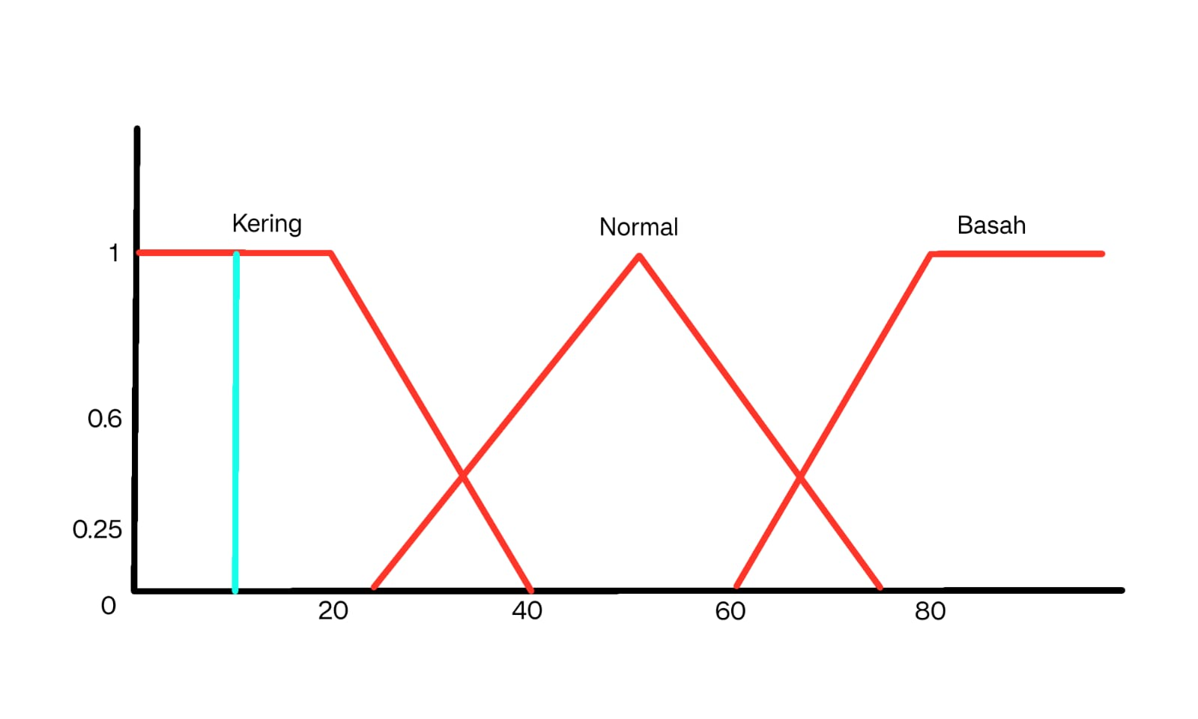
Diketahui | Suhu = 37,5 derajat |  |  |  |  | Disjuction | 0,5 V 0,1 | 0.1
 | Kelembapan : 23% |  |  |  |  | Agak Lumayan | 0.1
 |  |  |  |  |  | Lama | 0.25

Kering | 0.85 |  |  |  |  | Rumus Mamdani | z*
Normal | 0.1 |  |  |  |  | Hasil | 5.3259259259 | Waktunya adalah | Agak Lumayan
Basah | 0

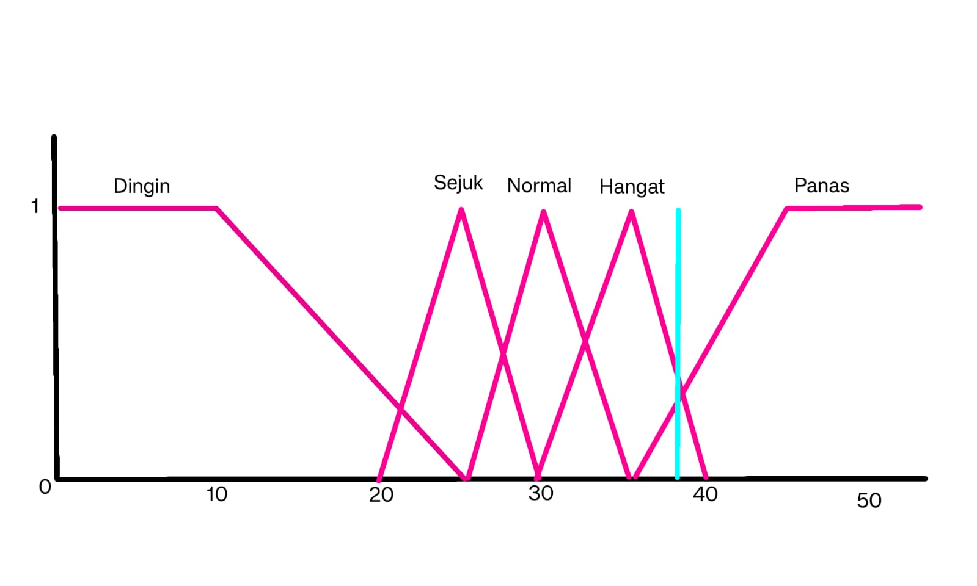
Dingin | 0
Sejuk | 0
Normal | 0
Hangat | 0.5
Panas | 0.25

